2.레이아웃
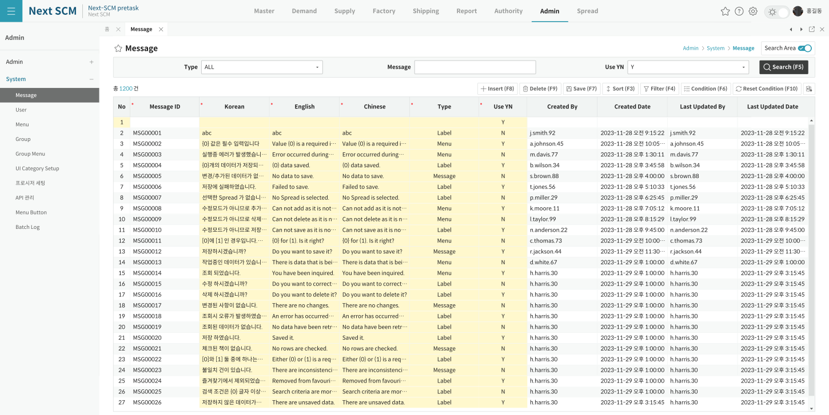
영역 구성
영역 | 내용 | 컴포넌트 | AS-IS 대응
SearchArea | Message Type(ALL)/Search | Form | cmbType+txtSearch — 빈값·ALL→DBNull (L186~189)
Grid | MessageID*/Ko*/En*/Ch*/Type*(Combo)/Button*(Combo)/UseYN* | MessageManagementGrid | spdMain — Freeze MessageID (L139)

TO-BE Figma (Message Management)
https://www.figma.com/design/c9VYF8oleb9TczKeFWi4ka/Next-SCM-Working-File_260309?node-id=6139-136406

